依頼内容
使い捨て手袋パッケージデザイン 作成依頼内容

●各種条件（デザイン①、②共通）
・下記デザイン①、②から少なくとも1パターンずつご提案ください。（複数パターンのご提案大歓迎です）
・サイズ（SS,S,M,L）ごとに色を変えてください。
・使用可能な色数はCMYKで4色です。
・医療機関で使用するため清潔感は必要ですが、やや遊び心のあるデザインが良いです。
・裏面は弊社で入力しますので空白で結構です。
・アウトライン化されたもの、されていないもの 両方Aiで納品してください。
・日本語書体：モリサワ 英語書体：指定なし で作成してください。
・デザインご納品後、弊社側で調整を加える場合がありますので予めご了承ください。

●デザイン①
・「伸びるグローブである」ということがこの商品の最大の売りです。それを視覚的に最大限アピールできるデザインにしてください。
・指が伸びているイラスト（下の画像のようなイメージ）を大きく配置してください。
・「猫のグローブ」と覚えてもらえるようなものにしたいです。
例：伸びている指の先端を猫が引っ張っている。

グローブが伸びているイラスト イメージ
 |  | のびをしている猫 イラストイメージ
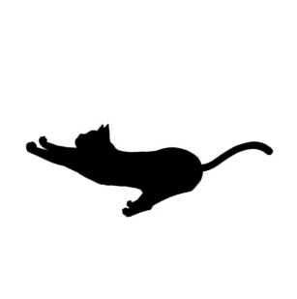
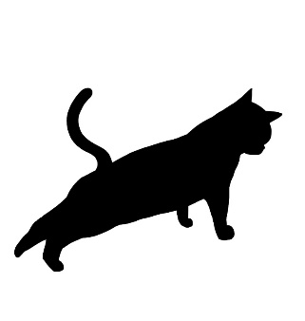

●デザイン②
・こちらをベースに作成してください。（Freepikより取得、プレミアム登録済）
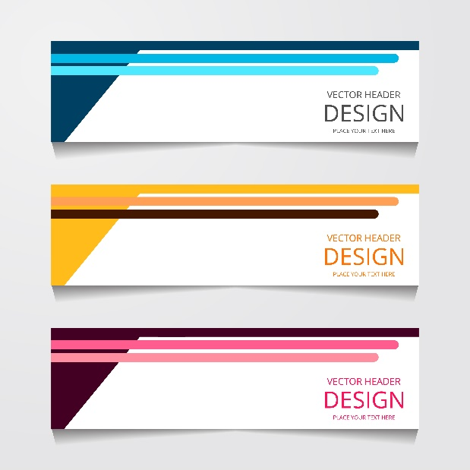

●デザインのほか 要記載内容（デザイン①、②共通）
天面記載内容
 |  | ①●●（弊社名） のびのびニトリルグローブ （商品名 日本語）
 |  | ②Nobi Nobi Nitrile Glove Powder Free（商品名 英語 日本語の下にやや小さく）
 |  | ③パウダーフリー（商品名の近くに）
 |  | ④未滅菌
取り出し口。
使用時に剝がされる。
 |  | ⑤100枚入
 |  | ⑤サイズ（SS,S,M,L）を大きく目立つ形で
 |  | ⑥弊社ロゴ（四隅のいずれか）
 |  | ※弊社名、ロゴは情報漏洩を避けるため、採用デザインのデザイナー様に直接お渡しします。

側面（長辺）記載内容
 |  | ①●●（弊社名） のびのびニトリルグローブ （商品名 日本語）
 |  | ②Nobi Nobi Nitrile Glove Powder Free（商品名 英語 日本語の下にやや小さく）
 |  | ③パウダーフリー（商品名の近くに）
 |  | ④未滅菌
 |  | ⑤100枚入
 |  | ⑤サイズ（SS,S,M,L）を大きく目立つ形で
 |  | ⑥弊社ロゴ（四隅のいずれか）
 |  | ※弊社名、ロゴは情報漏洩を避けるため、採用デザインのデザイナー様に直接お渡しします。

側面（短辺）記載内容
 | ①●●（弊社名） のびのびニトリルグローブ （商品名 日本語）
 | ②Nobi Nobi Nitrile Glove Powder Free（商品名 英語 日本語の下にやや小さく）
 | ③パウダーフリー（商品名の近くに）
バーコード
47x25m
 | ④未滅菌
 | ⑤100枚入
 | ⑤サイズ（SS,S,M,L）を大きく目立つ形で
 | ⑥弊社ロゴ（四隅のいずれか）
 | ⑦バーコード設置スペース確保（弊社で入力します）
 | ※弊社名、ロゴは情報漏洩を避けるため、採用デザインのデザイナー様に直接お渡しします。

